Mikrovlnné trouby MORA
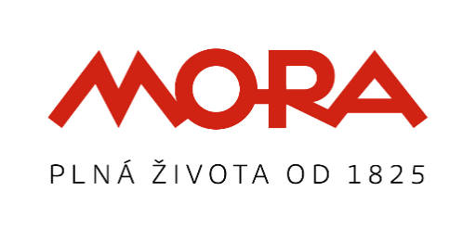
 |  |  |  |  | GORENJE, spol.s r.o., obchodní skupina MORA, Vyskočilova 1461/2A, 140 00 Praha 4
 |  |  |  |  | Asistenční linka: 800 105 505 Internet: www.mora.cz

 | CENÍK VOLNĚ STOJÍCÍCH MIKROVLNNÝCH TRUB MORA
 | platný pro Českou republiku od 2.5. 2022

 | SAP kód | Typ výrobku 2022 | Běžná | RP | Popis výrobku | EAN kód | Váha výrobku netto [kg] | Váha výrobku brutto [kg] | Šířka s obalem [mm] | Výška s obalem [mm] | Hloubka s obalem [mm] | Objem (dm3) | Šířka bez obalu [mm] | Výška bez obalu [mm] | Hloubka bez obalu [mm] | Celní kód výrobku | Země původu
 |  |  | cena | poplatek
 |  |  | s DPH | s DPH
 | Volně stojící mikrovlnné trouby
 | 427875 | MT 120 W | 1,990 | 16 | Mechanické ovládání, skleněná dvířka, BÍLÁ lakovaná, objem 20L, výkon 700 W, 5 stupňů výkonu, funkce jednoduché pečení, otočný skleněný talíř 25,5 cm | 3,838,942,932,243 | 10 | 11 | 488 | 291 | 380 | 53.96 | 439 | 257 | 335 | 85165000 | CN
 | 427876 | MT 121 S | 1,990 | 16 | Mechanické ovládání, skleněná dvířka, STŘÍBRNÁ lakovaná, objem 20L, výkon 700 W, 5 stupňů výkonu, funkce jednoduché pečení, otočný skleněný talíř 25,5 cm | 3,838,942,932,267 | 10 | 11 | 488 | 291 | 380 | 53.96 | 439 | 257 | 335 | 85165000 | CN
P | 427877 | MT 320 W | 2,290 | 16 | Elektronické ovládání, skleněná dvířka, BÍLÁ lakovaná, objem 20L, výkon 700 W, 5 stupňů výkonu, rychlý ohřev, AUTO menu, 8 přednastavených programů, funkce jednoduché pečení, dětská pojistka, otočný skleněný talíř 25,5 cm | 3,838,942,932,274 | 10.5 | 11.5 | 488 | 291 | 380 | 53.96 | 439 | 257 | 335 | 85165000 | CN
P | 427878 | MT 321 S | 2,290 | 16 | Elektronické ovládání, skleněná dvířka, STŘÍBRNÁ lakovaná, objem 20L, výkon 700 W, 5 stupňů výkonu, rychlý ohřev, AUTO menu, 8 přednastavených programů, funkce jednoduché pečení, dětská pojistka, otočný skleněný talíř 25,5 cm | 3,838,942,932,281 | 10.5 | 11.5 | 488 | 291 | 380 | 53.96 | 439 | 257 | 335 | 85165000 | CN
P | 427879 | MT 322 B | 2,290 | 16 | Elektronické ovládání, skleněná dvířka, ČERNÁ lakovaná, objem 20L, výkon 700 W, 5 stupňů výkonu, rychlý ohřev, AUTO menu, 8 přednastavených programů, funkce jednoduché pečení, dětská pojistka, otočný skleněný talíř 25,5 cm | 3,838,942,932,298 | 10.5 | 11.5 | 488 | 291 | 380 | 53.96 | 439 | 257 | 335 | 85165000 | CN

 |  |  |  |  | * Záruční doba 24 měsíců (Záruční doba začíná dnem převzetí spotřebiče kupujícím)

 | P = Premium model

 |  |  |  |  | V Praze 6.4. 2022

